Solicitud gráfica
 | Asignatura: | Matemáticas |  |  | Fecha:
 | Grado: | 4
 | Título del tema: | Conjuntos |  |  | ¿Cuaderno de estudio o recurso? | Recurso
 | Editor: | Johanna Montejo Rozo |  |  | Motor del recurso | F13

 | Código guión o recurso: | MA_04_01_CO_REC190 | ← Para determinar este código, visite la hoja de Ayuda
 |  |  |  |  | ESPECIFICACIÓN DE ARCHIVOS A ENTREGAR
Núm. | Archivo Shutterstock o ruta en web | Imagen para: | Tipo | Formato | Nombre imagen SMALL | Tamaño imagen SMALL | Nombre imagen ZOOM | Tamaño imagen ZOOM | Descripción | Observaciones
IMG01 | (Ver la imagen en observaciones, última columna de esta tabla) | Recurso F13 | Ilustración | Horizontal | MA_04_01_CO_REC190_IMG01.jpg | 800 x 460 px |  |  | Intersección de los conjuntos C (letras de la palabra Colombia) y B (letras de la palabra Bolivia, representada mediante diagramas de Venn. | 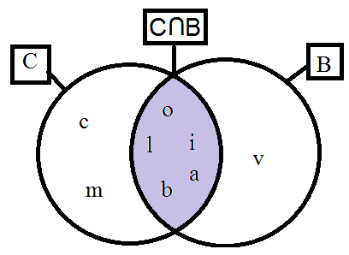
IMG02 | (Ver la imagen en observaciones, última columna de esta tabla) | Recurso F13 | Ilustración | Horizontal | MA_04_01_CO_REC190_IMG02.jpg | 800 x 460 px |  |  | Intersección de los conjuntos D y Q (de números), representada mediante diagramas de Venn. | 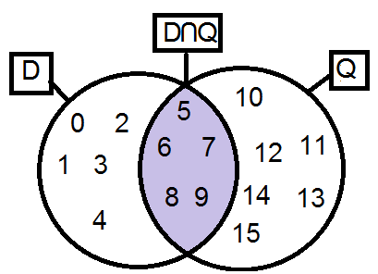
IMG03 | (Ver la imagen en observaciones, última columna de esta tabla) | Recurso F13 | Ilustración | Horizontal | MA_04_01_CO_REC190_IMG03.jpg | 800 x 460 px |  |  | Diferencia de conjuntos D - Q, representada mediante Diagramas de Venn. | 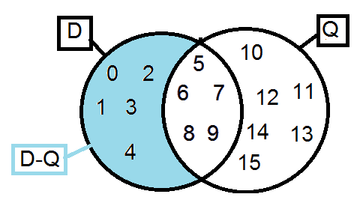
IMG04 | (Ver la imagen en observaciones, última columna de esta tabla) | Recurso F13 | Ilustración | Horizontal | MA_04_01_CO_REC190_IMG04.jpg | 800 x 460 px |  |  | Diferencia de conjuntos Q - D, representada mediante Diagramas de Venn. | 